스키마
 | 몬스터 스키마
No. | 필드 | 데이터 타입 | 이름 | 설명
1 | INDEX | INT | 데이터 인덱스
2 | M_Name | INT | 몬스터 이름 | 몬스터의 고유 이름을 알려주는 값
3 | M_Img | INT | 몬스터 이미지 | 몬스터의 사진을 보여주는 이미지 값
4 | M_Grade | INT | 몬스터 등급 | 몬스터를 분류해주는 값 (Normal = 0, Elite = 1 Boss = 2)
5 | M_Prefap | INT | 몬스터 프리팹 | 몬스터를 보여주는 이미지 값
6 | M_AtkAnim1 | INT | 몬스터 공격 애니메이션1 | 몬스터의 공격 모션1
7 | M_AtkAnim2 | INT | 몬스터 공격 애니메이션2 | 몬스터의 공격 모션2 (없으면 0 )
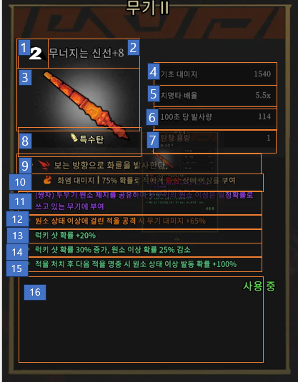
8 | M_AtkAnim3 | INT | 몬스터 공격 애니메이션3 | 몬스터의 공격 모션3 (없으면 0 )
9 | M_HP | INT | 몬스터 체력 | 몬스터 체력을 보여주는 값
10 | M_Speed | INT | 몬스터 이동속도 | 몬스터 이동속도를 보여주는 값

 | 몬스터 스트링 스키마
No. | 필드 | 데이터 타입 | 이름 | 설명
1 | IDX | int | 데이터 인덱스 | 데이터 인덱스
2 | M_STRING | int | 몬스터 스트링 인덱스 | 몬스터 스트링 인덱스값
3 | M_STRING_Name | string | 몬스터 이름 | 몬스터 이름

 | 몬스터 애니메이션 스트링 스키마
No. | 필드 | 데이터 타입 | 이름 | 설명
1 | IDX | int | 데이터 인덱스 | 데이터 인덱스
2 | M_Ani_STRING | int | 몬스터 애니메이션 스트링 인덱스 | 몬스터 애니메이션 스트링 인덱스값
3 | M_Ani_STRING_Name | string | 몬스터 애니메이션 이름 | 몬스터 애니메이션 이름

 | 몬스터 스킬 스트링 스키마
No. | 필드 | 데이터 타입 | 이름 | 설명
1 | IDX | int | 데이터 인덱스 | 데이터 인덱스
2 | M_Skill_STRING | int | 몬스터 스킬 스트링 인덱스 | 몬스터 스킬 스트링 인덱스값
3 | M_Ani_STRING_Name | string | 몬스터 스킬 애니메이션 이름 | 몬스터 스킬 애니메이션 파일네임
4 | M_Skill_STRING_AKP | int | 몬스터 스킬 효과값 | 몬스터 스킬 효과 수치

 | 공식
 | 계수 | 몬스터hp - 공격력

 |  | 공격력 * 속성공격력
 | 공격력 | 무기 공격력 * (100+(속성1 + 속성2 + 속성3 + 속성4 + 속성5 + 속성6 + 속성7)/100)
 | 치명타 공격력 | 1.4 * (무기 치명타 배율 + 특성추가율/100)*(무기 공격력 * (100+(속성1 + 속성2 + 속성3 + 속성4 + 속성5 + 속성6 + 속성7)/100)* (100+ /100))
 |  | 치명타 데미지 * 속성데미지 * 특성데미지 |  |  | 특성 정해야함
 | 치명타 확율 | 기본 치명타 배율 10%
 | 공격속도 | 무기 공격속도 * (100 + 공격속도 증가/100)
 | 이동속도 | 기본 이동속도 + 특성 이동속도
 | hp | 기본 체력 + 특성 체력

 | String 테이블
 | 무기 | 100000 | 199999 | 일반 100000~199999 |  | 일반무기
 |  | 200000 | 299999 | 레어 200000~299999
 |  | 300000 | 399999 | 유니티 300000~399999
 |  | 400000 | 499999
 |  | 500000 | 599999
 |  | 600000 | 699999
 |  | 700000 | 799999
 |  | 800000 | 899999
 |  | 900000 | 999999
 | 몬스터 | 10000 | 19999 | 몬스터 이름 | M_Name
 |  | 20000 | 29999 | 몬스터 이미지 | M_Img
 |  | 30000 | 39999 | 몬스터 애니메이션 | M_AtkAnim1
 |  | 40000 | 49999
 |  | 50000 | 59999
 |  | 60000 | 69999
 |  | 70000 | 79999
 |  | 80000 | 89999
 |  | 90000 | 99999
 | 아이템 | 1000 | 1999 | 아이템 이름 | I_Name
 |  | 2000 | 2999 | 아이템 이미지 | I_Image
 |  | 3000 | 3999 | 아이템 효과 | I_AFT
 |  | 4000 | 4999 | 아이템 설명 | I_Dec
 |  | 5000 | 5999
 |  | 6000 | 6999
 |  | 7000 | 7999
 |  | 8000 | 8999
 |  | 9000 | 9999
 | 캐릭터 | 100 | 199 | 캐릭터 클래스 | C_class
 |  | 200 | 299 | 캐릭터 이미지 | C_Image
 |  | 300 | 399 | 캐릭터 궁극기 | C_Ult
 |  | 400 | 499 | 캐릭터 궁극기 이미짖 | C_Ult_Imege
 |  | 500 | 599 | 캐릭터 스킬 효과 | C_Skill_AFT
 |  | 600 | 699 | 캐릭터 수류탄 이름 | C_Grenade_Name
 |  | 700 | 799 | 캐릭터 수류탄 이미지 | C_Grenade_Image
 |  | 800 | 899 | 캐릭터 수류탄 효과 | C_Grenade_AFT
 |  | 900 | 999
 | 주인공 이름 | 10 | 99 | 캐릭터 이름

